Comparativa Base Bruta
 | 2005 | 2006 | 2007 | 2008 | 2009 | 2010 | 2011 | 2012 | 2013 | 2014 | 2015 | 2016 | 2017 | 2018 | 2019 | 2020 | 2021 | 2022 | 2023 | 2024 | 2025
CHCI | 168.8 | 306.1 | 2,454.3 | 5,909.5 | 6,012.4 | 7,115.1 | 7,446.6 | 7,784.1 | 8,141.9 | 8,280.5 | 8,359.4 | 8,422.7 | 8,482.2 | 8,512.7 | 8,512.7 | 8,590.7 | 8,644.6 | 8,658.2 | 8,884.8 | 9,228.7 | 9,228.7
CRN | 9,697.3 | 9,697.3 | 9,697.3 | 17,238.1 | 17,267.0 | 17,267.0 | 17,994.1 | 17,994.1 | 18,048.1 | 18,067.7 | 18,067.7 | 18,067.7 | 18,067.7 | 18,067.7 | 18,067.7 | 18,067.7 | 18,067.7 | 18,122.0 | 18,122.0 | 18,122.0 | 18,122.0

Evolução Base Ativos Bruta [M R$]

Receita Máxima
Microsoft Word - 44407[1].doc

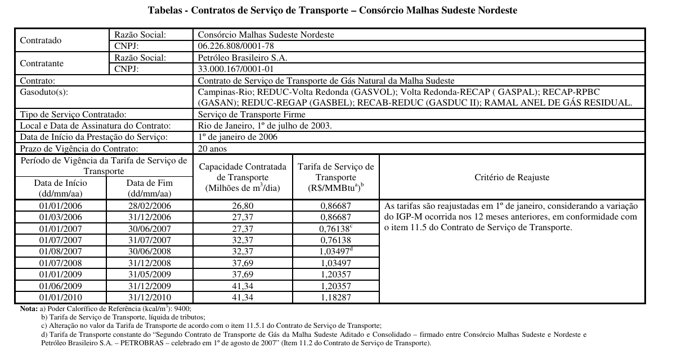

 |  |  |  |  |  |  |  |  |  |  |  |  | Data de Início | Data de Fim | Capacidade Contratada (Milhões de m³/dia) | Tarifa de Serviço de Transporte (R$/MMBtu) | Meses
 |  |  |  |  |  |  |  |  |  |  |  |  | 2006-01-01 | 2006-02-28 | 26.80 | 0.86687 | 2
 |  |  |  |  |  |  |  |  |  |  |  |  | 2006-03-01 | 2006-12-31 | 27.37 | 0.86687 | 10
 |  |  |  |  |  |  |  |  |  |  |  |  | 2007-01-01 | 2007-06-30 | 27.37 | 0.76138 | 6
 |  |  |  |  |  |  |  |  |  |  |  |  | 2007-07-01 | 2007-07-31 | 32.37 | 0.76138 | 1
 |  |  |  |  |  |  |  |  |  |  |  |  | 2007-08-01 | 2007-12-31 | 32.37 | 1.03497 | 5
 |  |  |  |  |  |  |  |  |  |  |  |  | 2008-01-01 | 2008-06-30 | 32.37 | 1.03497 | 6
 |  |  |  |  |  |  |  |  |  |  |  |  | 2008-07-01 | 2008-12-31 | 37.69 | 1.03497 | 6
 |  |  |  |  |  |  |  |  |  |  |  |  | 2009-01-01 | 2009-05-31 | 37.69 | 1.20357 | 5
 |  |  |  |  |  |  |  |  |  |  |  |  | 2009-06-01 | 2009-12-31 | 41.34 | 1.20357 | 7
 |  |  |  |  |  |  |  |  |  |  |  |  | 2010-01-01 | 2010-12-31 | 41.34 | 1.18287 | 12

 | 12 | 12 | 12 | 12 | 12 | 12 | 12 | 12 | 12 | 12 | 12 | 12 | 12 | 12 | 12 | 12 | 12 | 12 | 12 | 12
 | 2006 | 2007 | 2008 | 2009 | 2010 | 2011 | 2012 | 2013 | 2014 | 2015 | 2016 | 2017 | 2018 | 2019 | 2020 | 2021 | 2022 | 2023 | 2024 | 2025
Tarifa (R$/MMBtu) | 0.8669 | 0.8849 | 1.0350 | 1.2036 | 1.1829 | 1.3168 | 1.3839 | 1.4921 | 1.5743 | 1.6324 | 1.8044 | 1.9338 | 1.9238 | 2.0688 | 2.2199 | 2.7335 | 3.2711 | 3.4494 | 3.3264 | 3.4494
Tarifa (R$/m³) | 0.0323 | 0.0330 | 0.0386 | 0.0449 | 0.0441 | 0.0491 | 0.0516 | 0.0557 | 0.0587 | 0.0609 | 0.0673 | 0.0721 | 0.0718 | 0.0772 | 0.0828 | 0.1020 | 0.1220 | 0.1287 | 0.1241 | 0.1287
Volume (MMm³/dia) | 27.28 | 29.87 | 35.03 | 39.82 | 41.34 | 41.34 | 41.34 | 41.34 | 41.34 | 41.34 | 43.805 | 43.805 | 43.805 | 43.805 | 43.805 | 43.805 | 43.805 | 43.805 | 43.805 | 43.805
IGPM (%) |  |  |  |  |  | 11.32% | 5.10% | 7.82% | 5.51% | 3.69% | 10.54% | 7.17% | -0.52% | 7.54% | 7.30% | 23.14% | 17.78% | 5.45%
Receita Anual (R$) | 321,918,223 | 359,885,631 | 493,622,251 | 652,514,776 | 665,785,480 | 741,173,321 | 778,949,540 | 839,849,722 | 886,130,568 | 918,791,171 | 1,076,183,212 | 1,153,376,847 | 1,147,368,440 | 1,233,844,147 | 1,323,963,268 | 1,630,306,537 | 1,950,947,861 | 2,057,301,063 | 1,983,947,651 | 2,057,301,063

Receita Anual Moeda Ago/24 | 1,101,781,422 | 1,186,273,847 | 1,510,011,426 | 1,817,790,510 | 1,887,206,115 | 1,887,206,115 | 1,887,206,115 | 1,887,206,115 | 1,887,206,115 | 1,887,206,115 | 1,999,735,459 | 1,999,735,459 | 1,999,735,459 | 1,999,735,459 | 1,999,735,459 | 1,999,735,459 | 2,031,727,906 | 2,031,729,350
Receita Anual Moeda Dez/25 | 1,170,861,607 | 1,260,651,591 | 1,604,687,072 | 1,931,763,483 | 2,005,531,351 | 2,005,531,351 | 2,005,531,351 | 2,005,531,351 | 2,005,531,351 | 2,005,531,351 | 2,125,116,131 | 2,125,116,131 | 2,125,116,131 | 2,125,116,131 | 2,125,116,131 | 2,125,116,131 | 2,159,114,460 | 2,159,115,995 | 2,068,550,075 | 2,057,301,063

 |  |  |  |  |  |  | 0.0516
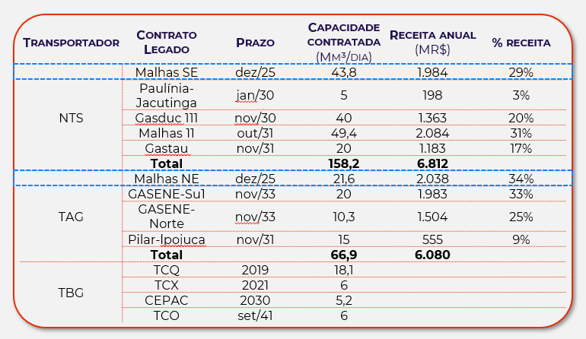
 |  |  |  |  |  |  | Capacidade Contratada
 |  |  |  |  |  | Malha SE | 43.8 | Malhas SE
 |  |  |  |  |  |  | 5
 |  |  |  |  |  |  | 40
 |  |  |  |  |  |  | 49.4
 |  |  |  |  |  |  | 20
 |  |  |  |  |  |  | 158.2 | Total

 |  |  |  |  |  |  | Proporção Capacidade Malha SE x Total
 |  |  |  |  |  |  | 28% | Critério de Rateio

